LP
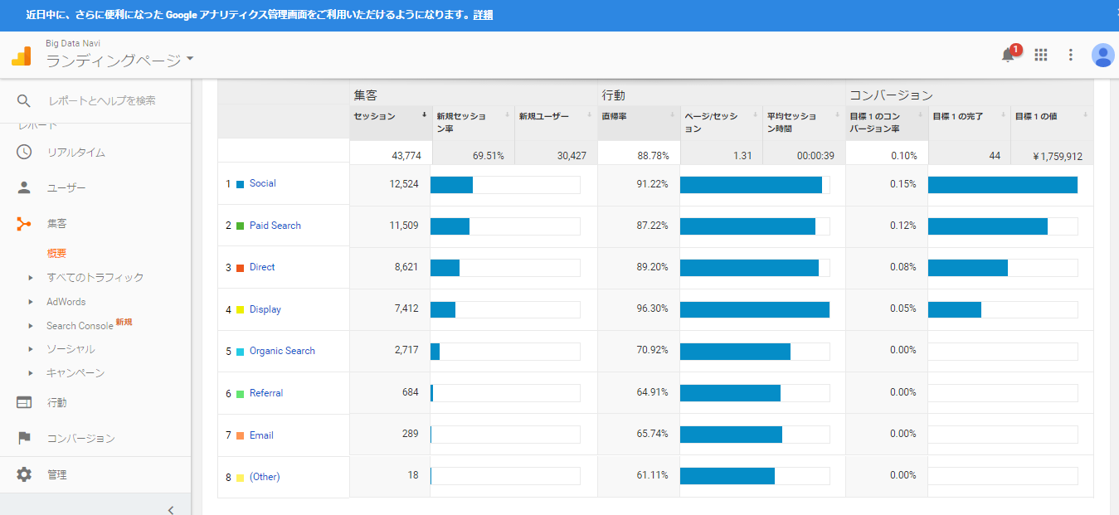

定量検証、因果関係考察
■定量分析（前年時系列比較）
前年2015年12月1日～2016年2月29日時点数値

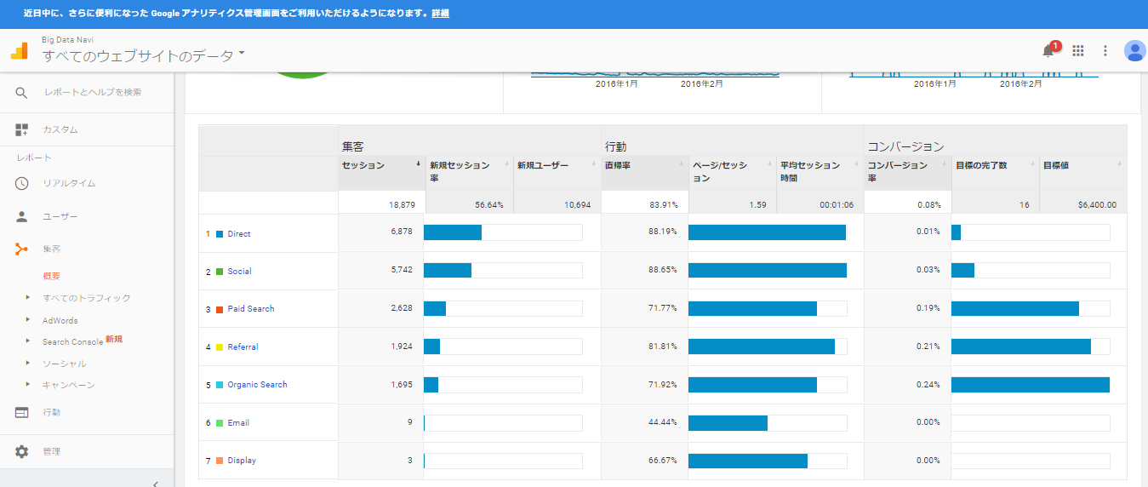

2016年12月1日～2017年2月28日時点数値

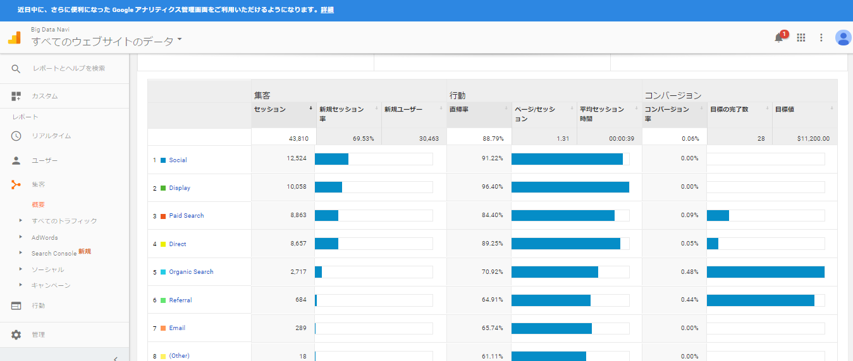

2015年12月1日～2016年2月29日時点数値
Default Channel Grouping | セッション | 新規セッション率 | 新規ユーザー | 直帰率 | ページ/セッション | 平均セッション時間 | コンバージョン率 | 目標の完了数
Direct | 6,878 | 46.38% | 3,190 | 88.19% | 1.32 | 0:00:59 | 0.01% | 1
Social | 5,742 | 53.74% | 3,086 | 88.65% | 1.25 | 0:00:59 | 0.03% | 2
Paid Search | 2,628 | 79.98% | 2,102 | 71.77% | 2.29 | 0:01:06 | 0.19% | 5
Referral | 1,924 | 55.56% | 1,069 | 81.81% | 1.76 | 0:01:14 | 0.21% | 4
Organic Search | 1,695 | 73.75% | 1,250 | 71.92% | 2.51 | 0:01:37 | 0.24% | 4
Email | 9 | 11.11% | 1 | 44.44% | 6.67 | 0:24:11 | 0.00% | 0
Display | 3 | 0.00% | 0 | 66.67% | 2 | 0:01:36 | 0.00% | 0

2016年12月1日～2017年2月28日時点数値
Default Channel Grouping | セッション | 新規セッション率 | 新規ユーザー | 直帰率 | ページ/セッション | 平均セッション時間 | コンバージョン率 | 目標の完了数
Social | 12,524 | 58.79% | 7,363 | 91.22% | 1.15 | 0:00:35 | 0.00% | 0
Display | 10,058 | 84.27% | 8,476 | 96.40% | 1.07 | 0:00:14 | 0.00% | 0
Paid Search | 8,863 | 75.76% | 6,715 | 84.40% | 1.4 | 0:00:48 | 0.09% | 8
Direct | 8,657 | 57.80% | 5,004 | 89.25% | 1.23 | 0:00:42 | 0.05% | 4
Organic Search | 2,717 | 76.74% | 2,085 | 70.92% | 2.59 | 0:01:29 | 0.48% | 13
Referral | 684 | 82.75% | 566 | 64.91% | 2.44 | 0:01:24 | 0.44% | 3
Email | 289 | 86.85% | 251 | 65.74% | 2.15 | 0:01:17 | 0.00% | 0
(Other) | 18 | 88.89% | 16 | 61.11% | 2.72 | 0:03:38 | 0.00% | 0
 |  |  |  | ※赤字は前年より悪化のポイント 青字はプラスポイント

■時系列（前年同月）比較の状況
・ポジティブ要素 |  |  |  | 直帰率時系列比較差異
セッション数はReferral以外増加しており、特にオーガニックは160%増加している。 |  |  | Social | 2015年 | 88.65%
オーガニックは、CVRも2倍の改善をしている。 |  |  |  | 2016年 | 91.22%
オーガニックの直帰率は1%改善している。 |  |  |  | 前年対比 | 97.18%
 |  |  |  | 前年差異 | -2.82%
・ネガティブ要素 |  |  | Display | 2015年 | 66.67%
オーガニック検索以外直帰率が悪化している。 |  |  |  | 2016年 | 96.40%
差異の乖離が大きいのが、ディスプレイだが、ディスプレイの前年の分母が小さすぎるため誤差。 |  |  |  | 前年対比 | 69.16% |  |  |  |  | 1.72%
次に乖離が大きいのがペイドサーチで、数値上は転換率が悪化（直帰CVRともに低い）している |  |  |  | 前年差異 | -30.84% |  |  |  | 1. ユーザーの望むものがすぐに見つからない
 |  |  | Paid Search | 2015年 | 71.77% |  |  |  | 2. ウェブサイトが使いにくい
 |  |  |  | 2016年 | 84.40%
 |  |  |  | 前年対比 | 85.04% |  |  |  | 平均的なウェブサイト・ページタイプ別の直帰率
 |  |  |  | 前年差異 | -14.96%
 |  |  | Direct | 2015年 | 88.19% |  |  |  | コンテンツウェブサイト : 40〜60%
 |  |  |  | 2016年 | 89.25% |  |  |  | リードジェネレーション : 30〜50%
 |  |  |  | 前年対比 | 98.81% |  |  |  | ブログ : 70〜98%
 |  |  |  | 前年差異 | -1.19% |  |  |  | 小売りサイト : 20〜40％

■上記の因果関係推察
・オーガニックセッション数の増加
サーチコンソールを見る限り指名KWでの流入が全体の24%（53/164）になっており、
それ以外のKWが76%となるので、求人数の増加と細分化に比例してロングテールでの流入が増えるようになってきていると推察できる。 |  |  |  |  |  |  |  |  | ランディングページ : 70〜90％
ただし、掲載順位は総じて4位以上なので、そこに伸びしろがある可能性が高い。

・ペイドサーチの直帰率、獲得効率の悪化
KWを増やしていて、それに応じたLPを作成しているが、直帰率が高くなっているのは検索期待に応えられるLPになっていない可能性が高い。
具体的には、業種＋求人等になっているので、その求人を探しているというニーズが想定できるが、その求人はもちろん、
その求人に関連した情報も掲載していないため、離脱してしまっていると考えられる。
指名KWとそれ以外KWの割合

※Google Search Console（過去28日間データ） 取得日2017.3.9
クエリ数 | クリック数 | 表示回数 | CTR | 掲載順位
ビッグデータナビ | 30 | 36 | 83.33% | 1
big data navi | 18 | 22 | 81.82% | 1 |  | 指名KW | 53
データサイエンティスト フリーランス | 17 | 83 | 20.48% | 1.1 |  | 指名以外KW | 164
データ分析 フリーランス | 7 | 43 | 16.28% | 1
機械学習 案件 | 6 | 50 | 12% | 1.1
フリーランス データサイエンティスト | 5 | 65 | 7.69% | 1
ビックデータナビ | 5 | 5 | 100% | 1
access データ分析 | 4 | 12 | 33.33% | 10
ビッグデータ 案件 | 4 | 18 | 22.22% | 1
人工知能 業務改善 | 3 | 16 | 18.75% | 5.5
python テキストマイニング | 3 | 35 | 8.57% | 10
ビッグデータ 求人 | 2 | 89 | 2.25% | 10
spss 機械学習 | 2 | 17 | 11.76% | 7.2
python 多変量解析 | 2 | 32 | 6.25% | 8
mahout r | 2 | 3 | 66.67% | 3.7
python レコメンド | 2 | 12 | 16.67% | 8.7
python fx | 2 | 2 | 100% | 60
機械学習 金融 | 2 | 36 | 5.56% | 11
需要予測 機械学習 | 2 | 26 | 7.69% | 8.3
フリーランス データ分析 | 2 | 6 | 33.33% | 1
エッジコンサルティング | 2 | 17 | 11.76% | 45
ベイズ最適化 | 2 | 30 | 6.67% | 20
データサイエンティスト 案件 | 2 | 59 | 3.39% | 3.5
データマイニング 案件 | 2 | 46 | 4.35% | 2
sas sql | 2 | 8 | 25% | 28
機械学習 フリーランス | 2 | 28 | 7.14% | 1
r フリーランス | 1 | 24 | 4.17% | 8
データナビ | 1 | 29 | 3.45% | 4.8
c# 案件 | 1 | 141 | 0.71% | 32
感情認識 | 1 | 1 | 100% | 78
機能仕様書 | 1 | 3 | 33.33% | 45
r python sql | 1 | 2 | 50% | 3.5
ruby on rails big data | 1 | 1 | 100% | 4
java バッチ | 1 | 5 | 20% | 53
sap pp qm | 1 | 3 | 33.33% | 3.7
db2案件 | 1 | 2 | 50% | 20
heroku java | 1 | 1 | 100% | 68
heroku | 1 | 2 | 50% | 100
画像認識 自動運転 | 1 | 3 | 33.33% | 43
sas 案件 | 1 | 69 | 1.45% | 6.9
qlikview | 1 | 6 | 16.67% | 77
sas eg em | 1 | 2 | 50% | 5.5
deep learning 画像認識 | 1 | 4 | 25% | 55
linux hadoop | 1 | 1 | 100% | 15
blender c# | 1 | 1 | 100% | 13
hadoop 案件 | 1 | 96 | 1.04% | 13
移行計画書 | 1 | 7 | 14.29% | 29
多変量解析 python | 1 | 10 | 10% | 7.9
nzsql | 1 | 1 | 100% | 19
sql r language | 1 | 1 | 100% | 18
r言語 求人 | 1 | 1 | 100% | 76
tableau cognos | 1 | 2 | 50% | 11
sap sd | 1 | 8 | 12.50% | 51
フリーランス 分析 | 1 | 29 | 3.45% | 1.6
データマイニング 人工知能 | 1 | 15 | 6.67% | 18
cnn ディープラーニング | 1 | 6 | 16.67% | 45
チャットボット python | 1 | 2 | 50% | 23
データサイエンティスト sql | 1 | 10 | 10% | 9.7
レコメンドエンジン 機械学習 | 1 | 16 | 6.25% | 3.4
ai 医療機器 | 1 | 3 | 33.33% | 22
データ分析 案件 | 1 | 79 | 1.27% | 2.5
emberjs | 1 | 3 | 33.33% | 9.3
javascript asp.net | 1 | 6 | 16.67% | 25
sql r python | 1 | 2 | 50% | 3.5
vxvm | 1 | 1 | 100% | 24
vr 人工知能 | 1 | 1 | 100% | 88
自然言語処理 | 1 | 4 | 25% | 100
python 予測 | 1 | 3 | 33.33% | 16
機械学習 時系列 | 1 | 68 | 1.47% | 8.6
watson 自然言語処理 | 1 | 16 | 6.25% | 8.8
マーケティング 機械学習 | 1 | 2 | 50% | 34
データマイニング 研修 | 1 | 4 | 25% | 21
予測モデル 機械学習 | 1 | 1 | 100% | 86
r 多変量解析 | 1 | 8 | 12.50% | 27
sql 可視化 | 1 | 2 | 50% | 12
word2vec | 1 | 2 | 50% | 95
python 案件 | 1 | 143 | 0.70% | 29
機械学習 fx | 1 | 31 | 3.23% | 22
opengl | 1 | 5 | 20% | 95
ビッグデータ マイニング | 1 | 8 | 12.50% | 7
javascript bi | 1 | 4 | 25% | 11
oracle vb | 1 | 1 | 100% | 44
機械学習 需要予測 | 1 | 29 | 3.45% | 7.1
sap sd mm | 1 | 25 | 4% | 8.2
ゲームアナリスト | 1 | 3 | 33.33% | 8.3
エッジコンサルティング評判 | 1 | 1 | 100% | 34
ビッグデータ データマイニング | 1 | 14 | 7.14% | 7.5
音声 感情 | 1 | 1 | 100% | 16
mapr | 1 | 1 | 100% | 82
r テキストマイニング | 1 | 10 | 10% | 26
データサイエンティスト マーケティング | 1 | 2 | 50% | 47
案件名 英語 | 1 | 2 | 50% | 17
python bi | 1 | 8 | 12.50% | 6.8
データマイニング クラウド | 1 | 65 | 1.54% | 13
python ai 作り方 | 1 | 1 | 100% | 120
python マーケティング | 1 | 3 | 33.33% | 21
データマイニング バイト | 1 | 4 | 25% | 12
ディープラーニング レコメンド | 1 | 5 | 20% | 16
bi sql server | 1 | 1 | 100% | 61
c# wpf | 1 | 5 | 20% | 52
powercenter | 1 | 1 | 100% | 86
金融 機械学習 | 1 | 5 | 20% | 11
故障予測 機械学習 | 1 | 7 | 14.29% | 10
コンサル 人事 | 1 | 1 | 100% | 120
計量経済学 | 1 | 3 | 33.33% | 92
故障予測 | 1 | 2 | 50% | 36
sas ビッグデータ | 1 | 4 | 25% | 35
db2 案件 | 1 | 71 | 1.41% | 20
統計解析 求人 | 1 | 109 | 0.92% | 32
bigdata navi | 1 | 5 | 20% | 1
sas フリーランス | 1 | 57 | 1.75% | 3.3

■定性検証（ロジックツリー）

 |  |  |  |  |  | 既存の施策では競合が激しく、CPC高騰が続いている
 |  | 成約に効く新しい施策の実施 |  |  |  | ダイレクトレスポンス偏重気味の施策
 |  |  |  |  |  | 有料化を見据えた中長期の顧客を取り逃している

 |  |  |  |  |  | リスティング代理店側に指示だしてもやらない、漏れがある
 |  |  |  | リスティング内製化・アカウント再構築 |  | リスティング広告グループのセグメントが不適切
 |  |  |  |  |  | リスティングのロングテールKW発掘ができていない

 |  |  |  | リスティングのCTR、CVRの改修 |  | リスティング広告文のチューニング不足
 |  |  |  |  |  | リスティングKWに対応したLPの不足
 |  | ペイドメディア最適化
 |  |  |  |  |  | ディスプレイ広告用のクリエイティブのクリック率が低い
 |  |  |  | ディスプレイ広告全体設計の見直し、改修 |  | 配信ロジックが固定化していて、最適化できていない
 |  |  |  |  |  | リマケのセグメントとリンク先の最適化ができていない

収益貢献度の高い新規顧客の獲得 |  |  |  |  |  | アフィリエイトメルマガの反応率分析と改修ができていない
 |  |  |  | アフィリエイトの分析・改修 |  | アフィリエイターの新規リクルーティングができていない
 |  |  |  |  |  | アフィリエイトのキャンペーンが固定化している

 |  |  |  |  |  | MFIに対応できていないページがある
 |  |  |  | SEO新規施策の実施 |  | ロングテールのKWに対応した新規ページが不足している
 |  |  |  |  |  | AMP対応の親和性が高いページの対応ができていない
 |  | オウンドメディア最適化
 |  |  |  |  |  | 獲得効率が著しく悪いページがある
 |  |  |  | サイトのUX/UI改修 |  | 画像圧縮、alt属性の最適化等内部対策ができていないページがある
 |  |  |  |  |  | リンクチェックと否認が定期的にできていない

 |  |  |  |  |  | クリック率の高いクリエイティブが作れていない
 |  | アーンドメディア最適化 |  |  |  | 訴求メッセージの分析と改善ができていない
 |  |  |  |  |  | 手法が固定化してしまっている

